关系图
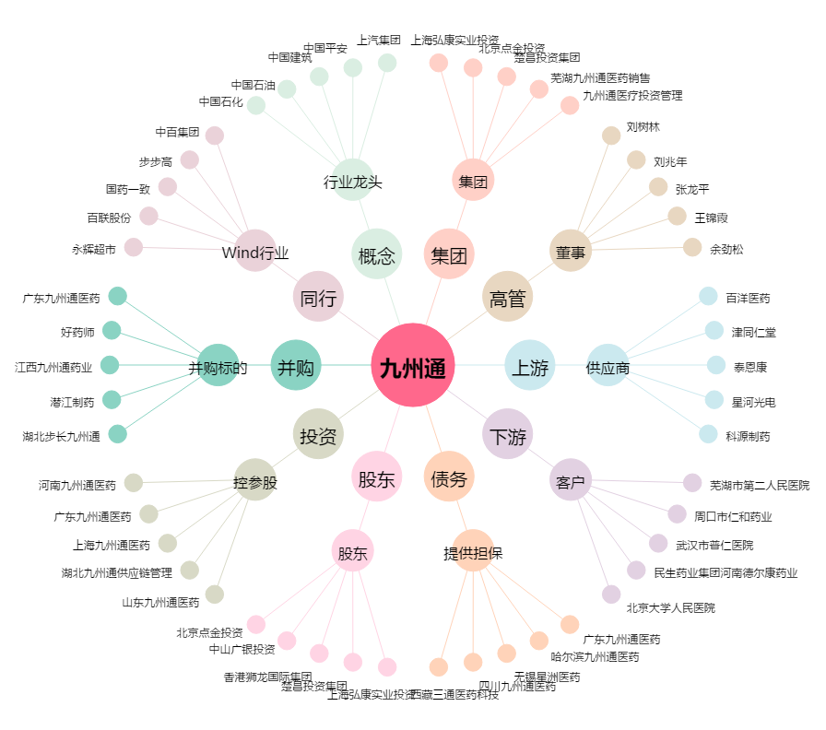
九州通[600998.SH] - 关系概览图

